音响系统
音响系统部分
序号 | 设备名称 | 品牌 | 型号 | 品牌地 | 参数 | 数量 | 单位 | 单价 | 金额 | 设备图片
1 | 主扩音箱 |  |  |  |  | 10组 20只
2 | 音箱功放
3 | 数字音频处理器
4 | 智能电源时序器
5 | 调音台
6 | 无线手持话筒 |  |  |  |  |  |  |  |  | 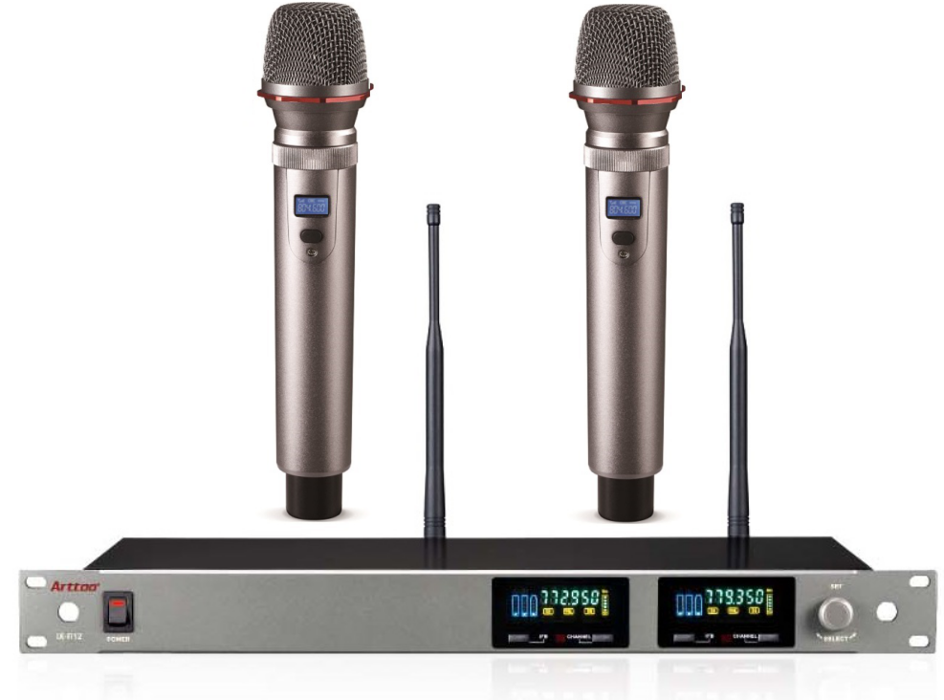
7 | 音箱架
8 | 线材及接插件
9 | 设备机柜
10 | 设备合计：

